关系图
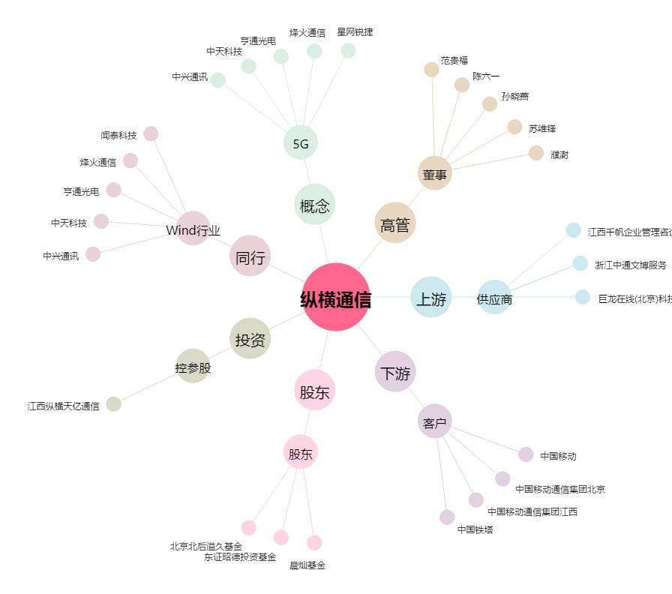
纵横通信[603602.SH] - 关系概览图

